結合テスト＿No.2
NO.1,社員情報テーブルから、社員IDおよび氏名を取得して社員セレクトボックスのプルダウンメニューに設定する | DBに取得した社員名

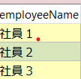

No.2、ログインした後に「経費管理」ボダンをクリックする。
経費種別２を非活性する

結合テスト＿No.5～No.12
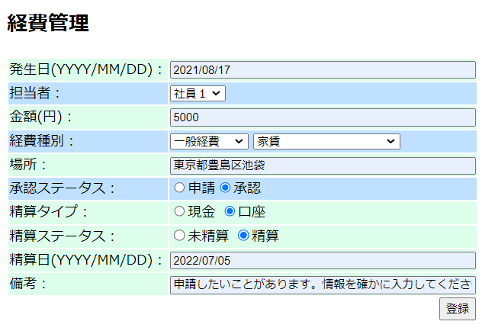
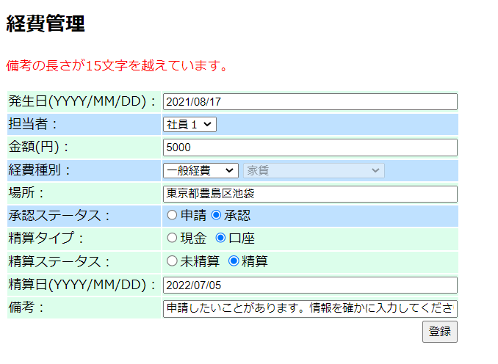
NO5:発生日が空のままにして、「登録」ボタンをクリックする。 | ”発生日を入力してください。”を表示する。

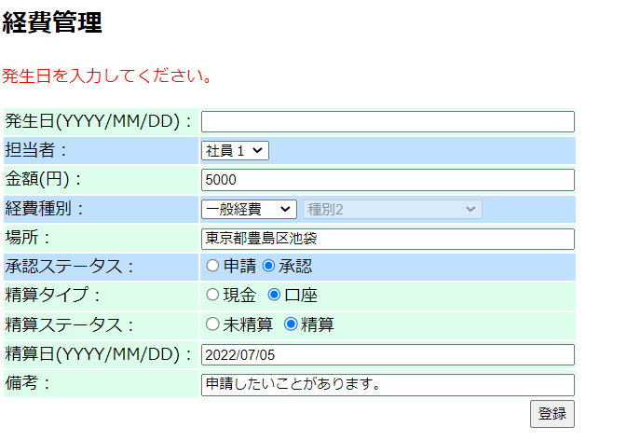
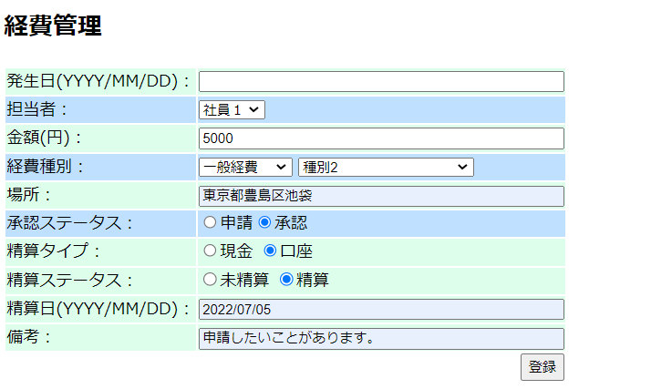

NO６:金額が空のままにして、「登録」ボタンをクリックする。
 | ”金額を入力してください。”表示する。
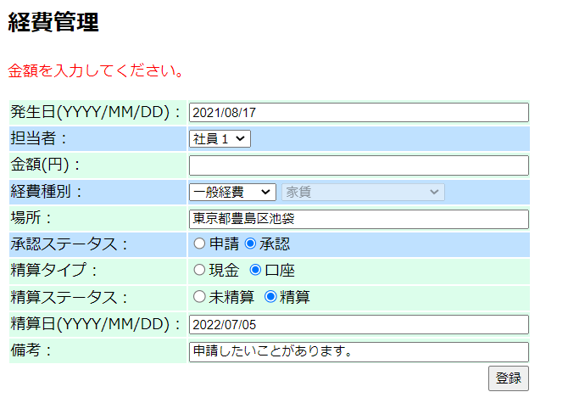
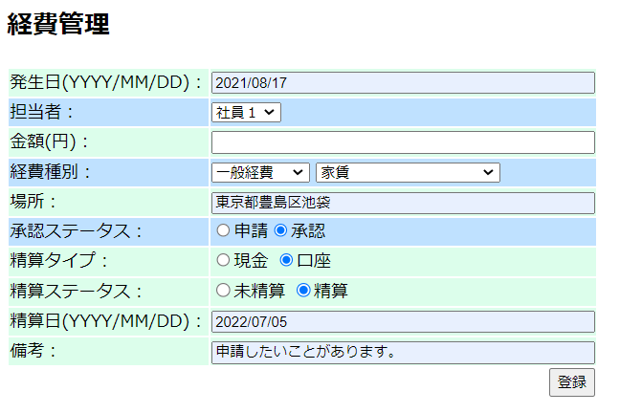

NO.7発生日に日付ではない内容が入力された場合に「登録」ボダンをクリックする。 | ”発生日に通常の日付を入力してください”表示する。

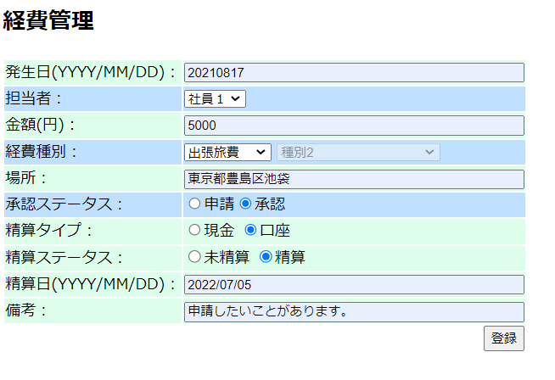
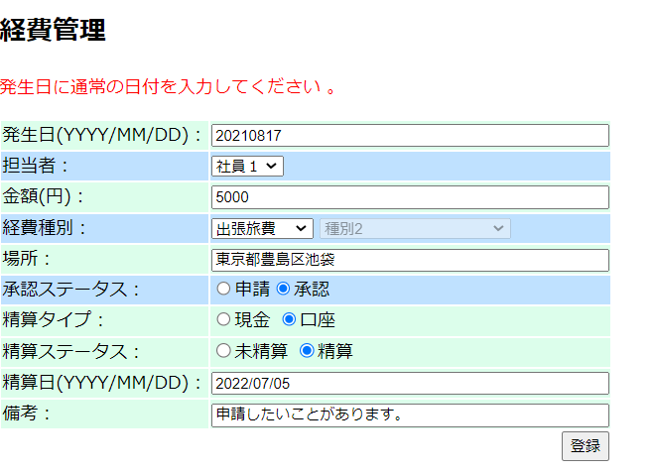

NO.8精算日に日付ではない内容が入力された場合に「登録」ボダンをクリックする。 | ”精算日に通常の日付を入力してください”表示する。
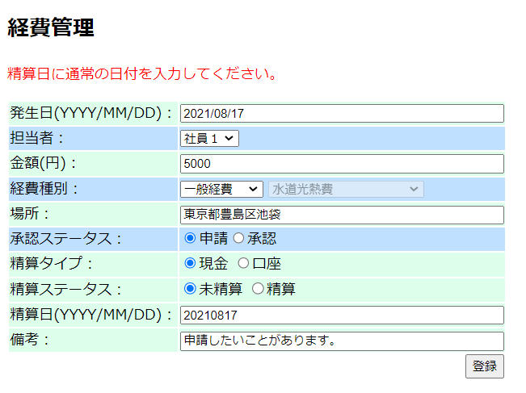

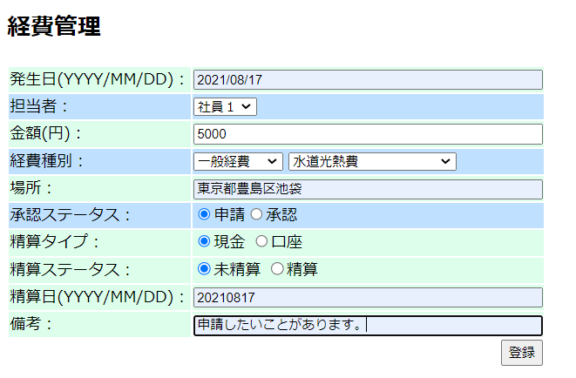

NO.9金額は数字ではない内容を入力された場合に「登録」ボダンをクリックする。 | ”金額に数字を入力してください。”表示する。

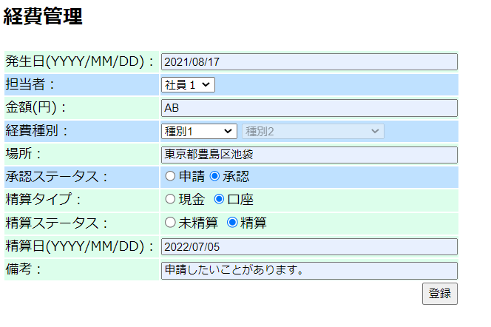
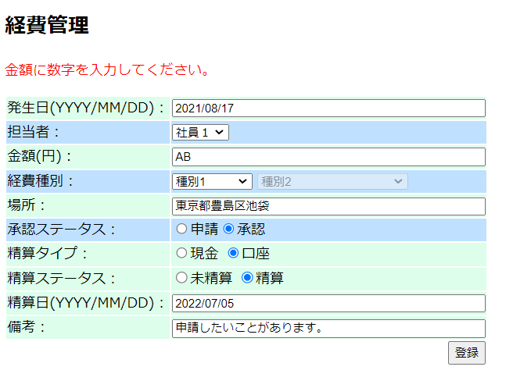

NO.10場所の項目は15文字長さ越える時,「登録」をクリックする。 | ”場所の長さが15文字越えています。”表示する。

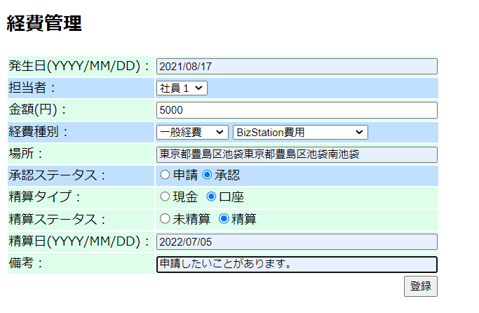
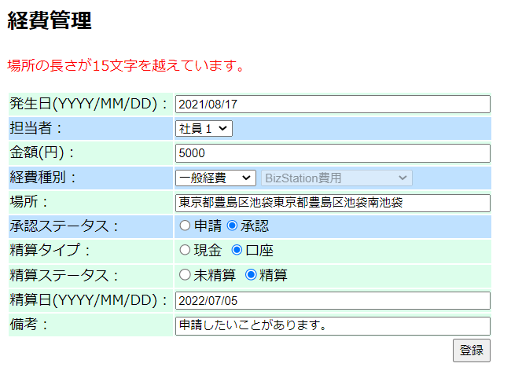

No.11精算が選択され精算日項目を空にして「登録」クリックする。 |  | ”精算日を入力してください。”表示する。

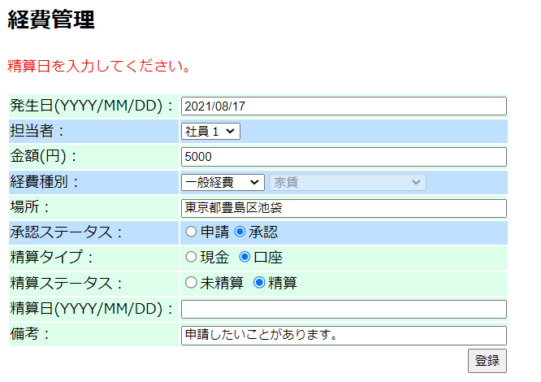
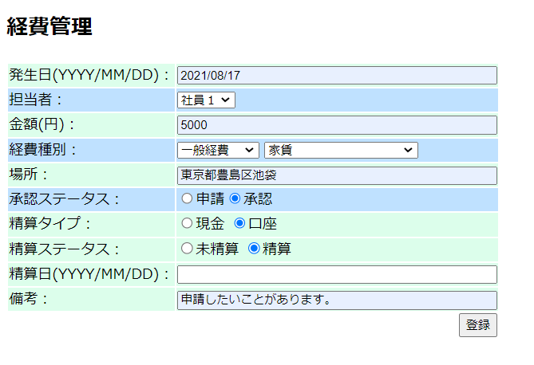

NO.12備考の項目は15文字長さ越える時、「登録」をクリックする。 |  | ”備考の長さが15文字を越えています。”表示する。

結合テスト＿No.13,14
No.13、経費管理画面にて申請中値を入力して登録ボタンをクリックする

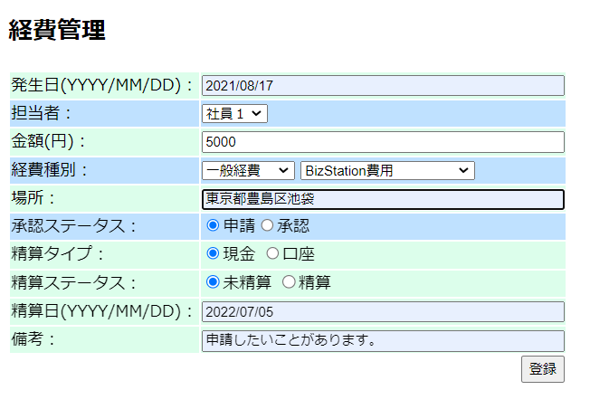

 | “登録します。”表示する。
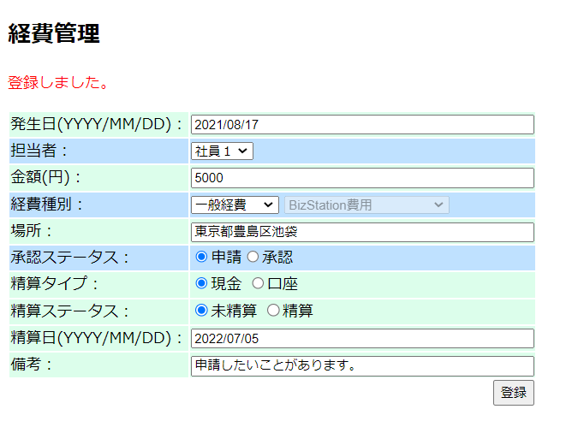

DBにexpensesのデータ
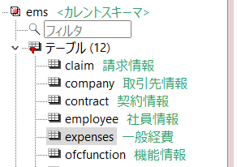

NO.14,経費管理画面にて承認済値を入力して登録ボタンをクリックする

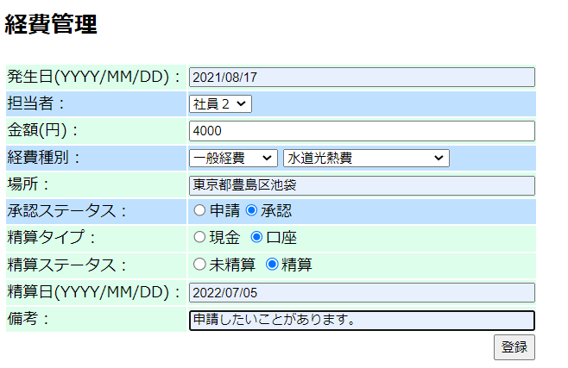

”登録しました。”表示する。

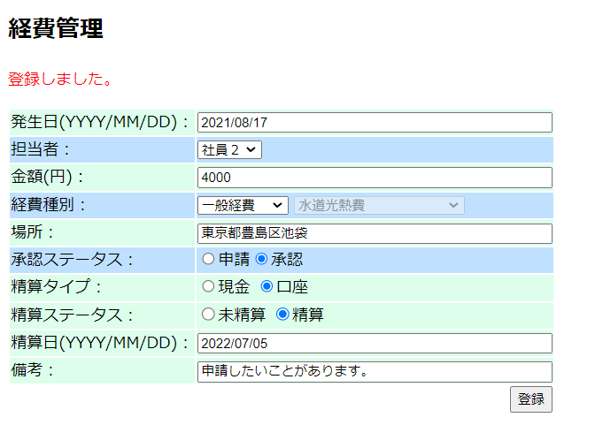

DBにexpensesのデータ

